Hoja1
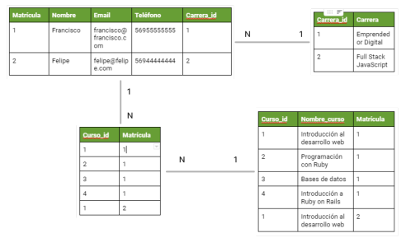
Ejemplo

tabla estudiantes
Matrícula | Nombre | Email | Teléfono | Curso | Carrera
1 | Francisco | francisco @ francisco c om | 56955555555 | Introducción al desarrollo web | Emprendedor Digital
1 | Francisco | francisco @ francisco c om | 56955555555 | Programación con Ruby | Emprendedor Digital
1 | Francisco | francisco @ francisco c om | 56955555555 | Bases de datos | Emprendedor Digital
1 | Francisco | francisco @ francisco c om | 56955555555 | Introducción a Ruby on Rails | Emprendedor Digital
2 | Felipe | felipe @ felipe com | 56944444444 | Introducción al desarrollo web | Full Stack JavaScript

Análisis de normalización

1- | Tenemos los datos principales de un estudiante, el nombre, mail y teléfono
2- | Además, tenemos el curso y carrera que está realizando
3- | Al estudiante podriamos identificarlo de dos maneras, mail o matrícula

Aplicar 1FN a nuestro modelo de datos

1- | Identificar aquellos campos que pueden ser convertidos en tabla. En este caso podríamos seleccionar el campo Curso. Un curso puede tener una entidad aparte en la cual esté un identificador único y el nombre en sí de dicho curso.

entidad cursos
curso_id (PK) | nombre_curso | Matricula (FK)
1 | Introducción al desarrollo web | 1
2 | Programación con Ruby | 1
3 | Bases de datos | 1
4 | Introducción a Ruby on Rails | 1
5 | Introducción al desarrollo web | 2

entidad estudiantes
matricula | nombre | email | telefono | carrera
1 | francisco | francisco @ francisco c om | 56955555555 | Emprendedor Digital
2 | felipe | felipe @ felipe com | 56944444444 | Full Stack JavaScript

Aplicar la 2FN a nuestro modelo de datos

Se debe eliminar las dependencias transitivas como es la entidad cursos. Dicha dependencia está en el campo matrícula que es una FK

tabla intermedia
curso_id | matricula
1 | 1
2 | 1
3 | 1
4 | 1
5 | 2

Aplicar la 3FN a nuestro modelo de datos

entidad carrera
carrera_id | carrera
1 | Emprendedor Digital
2 | Full Stack JavaScript

entidad modificada de estudiantes
matricula | nombre | email | teléfono | carrera_id
1 | francisco | francisco @ francisco c om | 56955555555 | 1
2 | felipe | felipe @ felipe com | 56944444444 | 2

